ALERONES
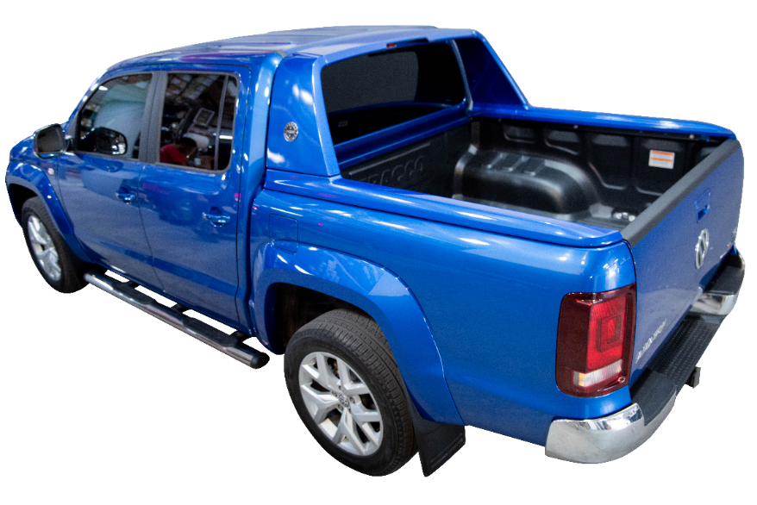
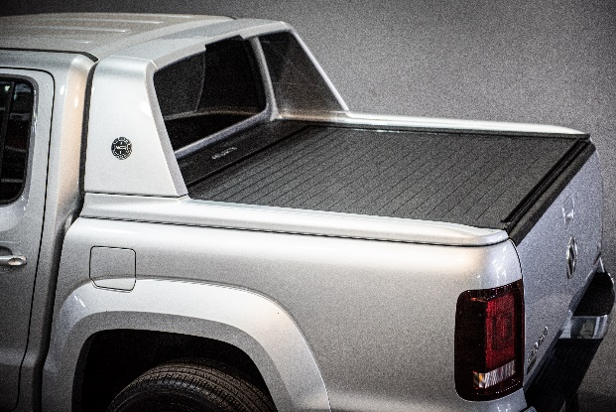
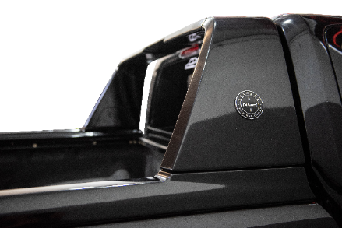
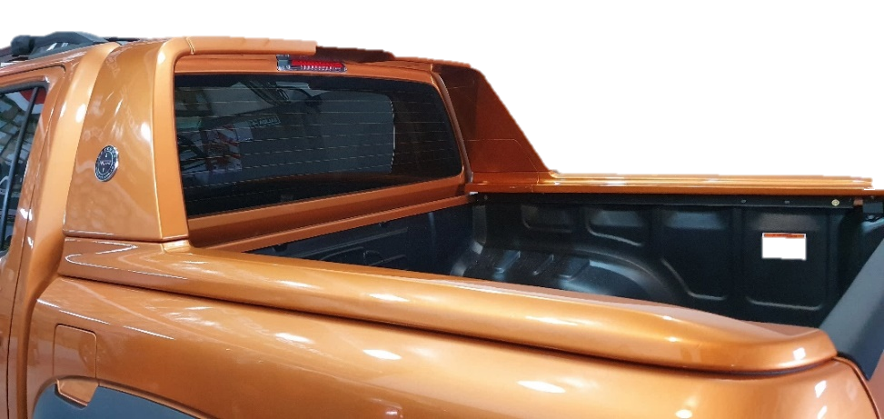
ALERONES - LISTA PRECIOS 03 DE JULIO 2023

 | ALERON AMAROK V6 EXTREME

 | CODIGO | COLOR | PRECIO
 | 4200 | NEGRO MATE | $ 316,774.32
 | 4212 | NEGRO PROFUNDO | $ 353,751.89
 | 4202 | BLANCO | $ 353,751.89
 | 4205 | AZUL RAVENNA | $ 353,751.89
 | 4213 | AZUL ATLANTIC | $ 353,751.89
 | 4206 | GRIS INDY | $ 353,751.89
 | 4207 | GRIS PLATA | $ 353,751.89
 | 4214 | GRIS PLATA PIRITA | $ 353,751.89
 | 4211 | BEIGE MOJAVE | $ 353,751.89
 | 4209 | HONEY ORANGE (NARANJA) | $ 353,751.89
 | 4210 | AZUL STARLIGHT | $ 353,751.89

